Instrucciones
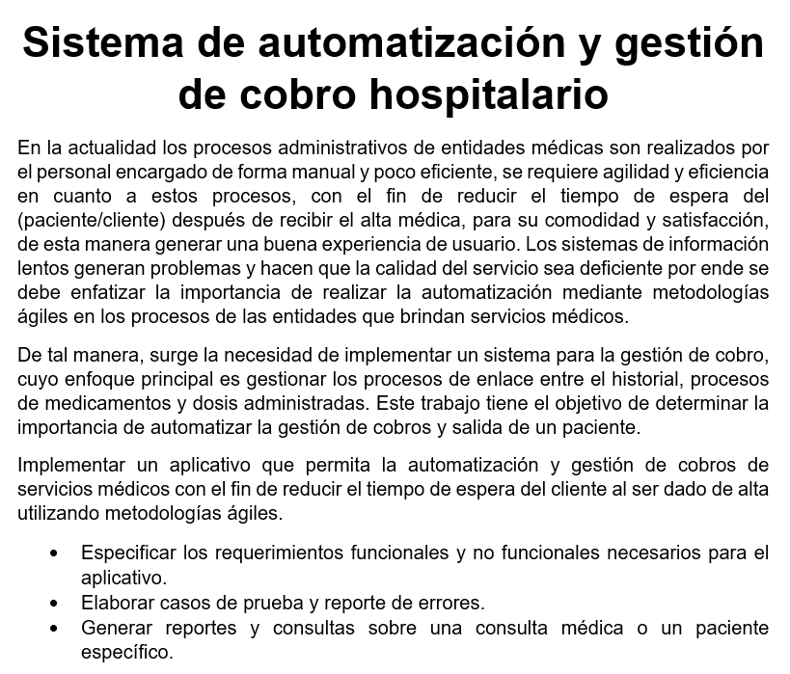

Gráficos
 | Proyecto
 | Sistema de automatización y gestión de cobro hospitalario

Gráfico individual

 | 2021-07-07 | 2021-07-08 | 2021-07-09 | 2021-07-10 | 2021-07-11 | 2021-07-12 | 2021-07-13 | 2021-07-14 | 2021-07-15 | 2021-07-16 | 2021-07-17 | 2021-07-18 | 2021-07-19 | 2021-07-20 | 2021-07-21 | 2021-07-22 | 2021-07-23 | 2021-07-24 | 2021-07-25 | 2021-07-26 | 2021-07-27 | 2021-07-28 | 2021-07-29 | 2021-07-30 | 2021-07-31 | 2021-08-01 | 2021-08-02 | 2021-08-03 | 2021-08-04 | 2021-08-05 | 2021-08-06 | 2021-08-07 | 2021-08-08 | 2021-08-09 | 2021-08-10 | 2021-08-11 | 2021-08-12 | 2021-08-13 | 2021-08-14 | 2021-08-15 | 2021-08-16 | 2021-08-17 | 2021-08-18 | 2021-08-19 | 2021-08-20 | 2021-08-21 | 2021-08-22 | 2021-08-23 | 2021-08-24 | 2021-08-25 | 2021-08-26 | 2021-08-27 | 2021-08-28 | 2021-08-29 | 2021-08-30 | 2021-08-31 | 2021-09-01 | 2021-09-02 | 2021-09-03 | 2021-09-04 | 2021-09-05 | 2021-09-06 | 2021-09-07 | 2021-09-08 | 2021-09-09 | 2021-09-10 | 2021-09-11 | 2021-09-12
Gisselle - Ricky - Eunice - Ruben | 4 | 0 | 0 | 0 | 0 | 0 | 0 | 0 | 0 | 0 | 0 | 0 | 0 | 0 | 0 | 4 | 0 | 0 | 0 | 0 | 0 | 0 | 0 | 0 | 0 | 0 | 0 | 0 | 0 | 0 | 0 | 0 | 0 | 0 | 0 | 0 | 1 | 0 | 0 | 0 | 0 | 0 | 0 | 0 | 0 | 0 | 0 | 0 | 0 | 0 | 1 | 0 | 0 | 0 | 0 | 0 | 0 | 1 | 0 | 0 | 0 | 0 | 0 | 0 | 0 | 0 | 0 | 0
Gisselle | 0 | 0 | 0 | 0 | 0 | 0 | 0 | 0 | 0 | 0 | 0 | 0 | 0 | 0 | 0 | 1 | 0 | 0 | 0 | 0 | 0 | 0 | 2 | 0 | 0 | 0 | 0 | 0 | 0 | 1 | 0 | 0 | 0 | 0 | 0 | 0 | 0 | 0 | 0 | 0 | 0 | 2 | 0 | 0 | 1 | 0 | 0 | 0 | 0 | 0 | 1 | 6 | 3 | 3 | 2 | 3 | 2 | 2 | 0 | 0 | 0 | 0 | 0 | 0 | 0 | 0 | 0 | 0
Ricky | 0 | 0 | 0 | 0 | 0 | 0 | 0 | 0 | 0 | 0 | 0 | 0 | 0 | 0 | 0 | 4 | 0 | 0 | 0 | 0 | 0 | 0 | 2 | 0 | 0 | 0 | 0 | 0 | 0 | 2 | 0 | 0 | 0 | 0 | 2 | 0 | 2 | 0 | 0 | 0 | 0 | 2 | 0 | 0 | 2 | 0 | 0 | 0 | 0 | 0 | 3 | 10 | 6 | 6 | 4 | 6 | 4 | 4 | 0 | 0 | 0 | 0 | 0 | 0 | 0 | 0 | 0 | 0
Rubén | 0 | 4 | 0 | 0 | 0 | 0 | 0 | 0 | 0 | 0 | 0 | 0 | 0 | 0 | 0 | 3 | 0 | 0 | 0 | 0 | 0 | 0 | 1 | 0 | 0 | 0 | 0 | 0 | 0 | 1 | 0 | 0 | 0 | 0 | 1 | 0 | 1 | 0 | 0 | 0 | 0 | 1 | 0 | 0 | 1 | 0 | 0 | 0 | 0 | 0 | 1 | 5 | 3 | 3 | 2 | 3 | 2 | 2 | 0 | 0 | 0 | 0 | 0 | 0 | 0 | 0 | 0 | 0
Eunice | 0 | 2 | 0 | 0 | 0 | 0 | 0 | 0 | 5 | 0 | 0 | 0 | 0 | 0 | 0 | 4 | 0 | 0 | 0 | 0 | 0 | 0 | 0 | 0 | 0 | 0 | 0 | 0 | 0 | 0 | 0 | 0 | 0 | 0 | 1 | 0 | 2 | 0 | 0 | 0 | 0 | 1 | 0 | 0 | 1 | 0 | 0 | 0 | 0 | 0 | 1 | 5 | 3 | 3 | 2 | 3 | 2 | 3 | 0 | 0 | 0 | 0 | 0 | 0 | 0 | 0 | 0 | 0
 | 0 | 0 | 0 | 0 | 0 | 0 | 0 | 0 | 0 | 0 | 0 | 0 | 0 | 0 | 0 | 0 | 0 | 0 | 0 | 0 | 0 | 0 | 0 | 0 | 0 | 0 | 0 | 0 | 0 | 0 | 0 | 0 | 0 | 0 | 0 | 0 | 0 | 0 | 0 | 0 | 0 | 0 | 0 | 0 | 0 | 0 | 0 | 0 | 0 | 0 | 0 | 0 | 0 | 0 | 0 | 0 | 0 | 0 | 0 | 0 | 0 | 0 | 0 | 0 | 0 | 0 | 0 | 0
 | 0 | 0 | 0 | 0 | 0 | 0 | 0 | 0 | 0 | 0 | 0 | 0 | 0 | 0 | 0 | 0 | 0 | 0 | 0 | 0 | 0 | 0 | 0 | 0 | 0 | 0 | 0 | 0 | 0 | 0 | 0 | 0 | 0 | 0 | 0 | 0 | 0 | 0 | 0 | 0 | 0 | 0 | 0 | 0 | 0 | 0 | 0 | 0 | 0 | 0 | 0 | 0 | 0 | 0 | 0 | 0 | 0 | 0 | 0 | 0 | 0 | 0 | 0 | 0 | 0 | 0 | 0 | 0
 | 0 | 0 | 0 | 0 | 0 | 0 | 0 | 0 | 0 | 0 | 0 | 0 | 0 | 0 | 0 | 0 | 0 | 0 | 0 | 0 | 0 | 0 | 0 | 0 | 0 | 0 | 0 | 0 | 0 | 0 | 0 | 0 | 0 | 0 | 0 | 0 | 0 | 0 | 0 | 0 | 0 | 0 | 0 | 0 | 0 | 0 | 0 | 0 | 0 | 0 | 0 | 0 | 0 | 0 | 0 | 0 | 0 | 0 | 0 | 0 | 0 | 0 | 0 | 0 | 0 | 0 | 0 | 0
 | 0 | 0 | 0 | 0 | 0 | 0 | 0 | 0 | 0 | 0 | 0 | 0 | 0 | 0 | 0 | 0 | 0 | 0 | 0 | 0 | 0 | 0 | 0 | 0 | 0 | 0 | 0 | 0 | 0 | 0 | 0 | 0 | 0 | 0 | 0 | 0 | 0 | 0 | 0 | 0 | 0 | 0 | 0 | 0 | 0 | 0 | 0 | 0 | 0 | 0 | 0 | 0 | 0 | 0 | 0 | 0 | 0 | 0 | 0 | 0 | 0 | 0 | 0 | 0 | 0 | 0 | 0 | 0
 | 0 | 0 | 0 | 0 | 0 | 0 | 0 | 0 | 0 | 0 | 0 | 0 | 0 | 0 | 0 | 0 | 0 | 0 | 0 | 0 | 0 | 0 | 0 | 0 | 0 | 0 | 0 | 0 | 0 | 0 | 0 | 0 | 0 | 0 | 0 | 0 | 0 | 0 | 0 | 0 | 0 | 0 | 0 | 0 | 0 | 0 | 0 | 0 | 0 | 0 | 0 | 0 | 0 | 0 | 0 | 0 | 0 | 0 | 0 | 0 | 0 | 0 | 0 | 0 | 0 | 0 | 0 | 0
 | 0 | 0 | 0 | 0 | 0 | 0 | 0 | 0 | 0 | 0 | 0 | 0 | 0 | 0 | 0 | 0 | 0 | 0 | 0 | 0 | 0 | 0 | 0 | 0 | 0 | 0 | 0 | 0 | 0 | 0 | 0 | 0 | 0 | 0 | 0 | 0 | 0 | 0 | 0 | 0 | 0 | 0 | 0 | 0 | 0 | 0 | 0 | 0 | 0 | 0 | 0 | 0 | 0 | 0 | 0 | 0 | 0 | 0 | 0 | 0 | 0 | 0 | 0 | 0 | 0 | 0 | 0 | 0
 | 0 | 0 | 0 | 0 | 0 | 0 | 0 | 0 | 0 | 0 | 0 | 0 | 0 | 0 | 0 | 0 | 0 | 0 | 0 | 0 | 0 | 0 | 0 | 0 | 0 | 0 | 0 | 0 | 0 | 0 | 0 | 0 | 0 | 0 | 0 | 0 | 0 | 0 | 0 | 0 | 0 | 0 | 0 | 0 | 0 | 0 | 0 | 0 | 0 | 0 | 0 | 0 | 0 | 0 | 0 | 0 | 0 | 0 | 0 | 0 | 0 | 0 | 0 | 0 | 0 | 0 | 0 | 0

